Shortlist
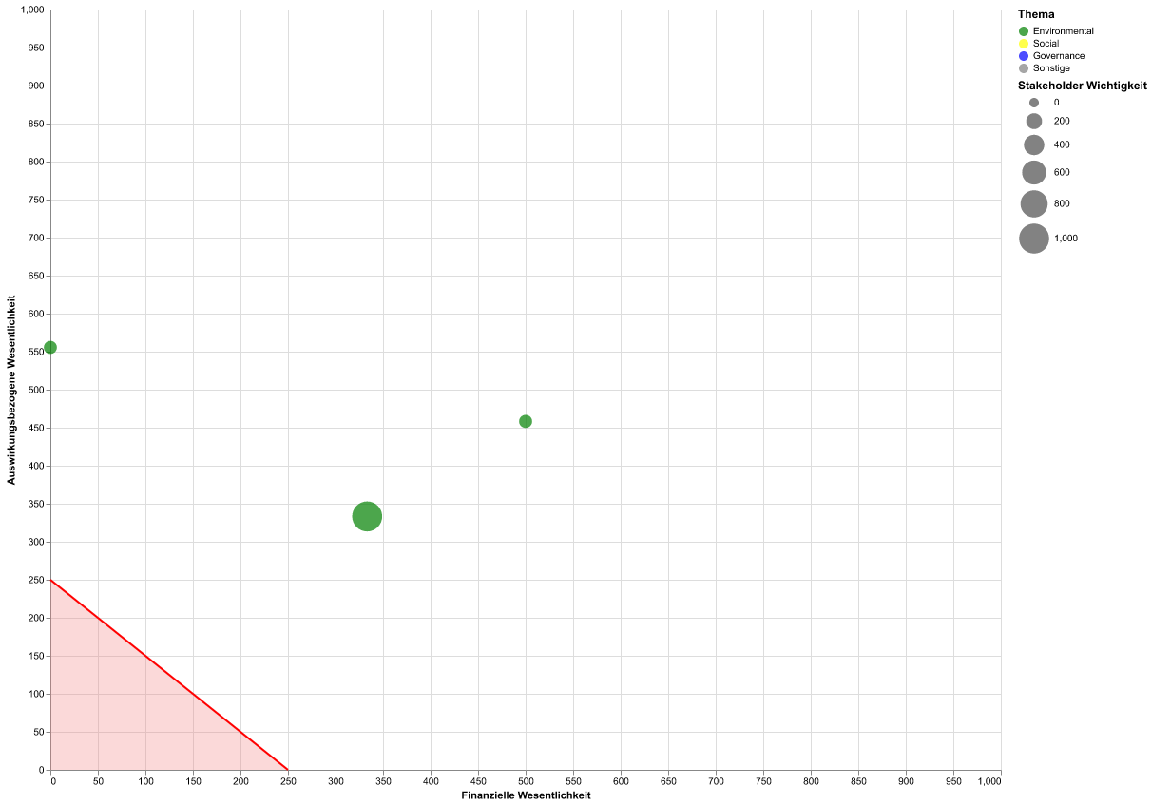
Thema | Unterthema | Unter-Unterthema | Schwellenwert für wesentliche Themen: | 250
Biodiversität | Direkte Ursachen des Biodiversitätsverlusts | Direkte Ausbeutung | Schwellenwert für Stakeholder Wichtigkeit: | 450
Biodiversität | Direkte Ursachen des Biodiversitätsverlusts | Klimawandel | Wesentlichkeitsmatrix der Shortlist:
Klimawandel | Klimaschutz

